Sheet1
東洋物産工業株式会社 |  |  |  |  |  |  | PAGE 1/14
表題 | BIQE-12-00 フルハーネス本体組立作業標準書 |  |  |  |  | 作成日 | 2023年1月20日
 |  |  |  |  |  | 製造部
 |  |  |  |  |  | 作成者 | 森川

【使用部材】
１）表生地（ＴＰＯレザー、黒色） ２枚 |  |  |  |  | 7）縫製糸 #30(ｼﾙﾊﾞｰｸﾞﾚｰ)
２）中パッド（Ａ－８両面粘着、７㎜厚） ２枚
３）裏生地（ダブルラッセル、黒色） ２枚
４)マジックテープ（オス、２５㎜幅） ５５㎜ｶｯﾄ×３本
５)マジックテープ（メス、２５㎜幅） ５５㎜ｶｯﾄ×３本
６）バイヤステープ（ﾅｲﾛﾝ綾ﾃｰﾌﾟ、ｼﾙﾊﾞｰｸﾞﾚｰ)
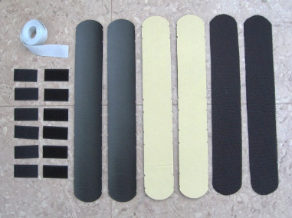

６）

３）
４）
１）
５）
２）

【組立縫製手順】
①表生地、中パッド、裏生地を張り合わせる。（※横のＶカットに合わせて貼り合わせる。）
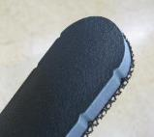
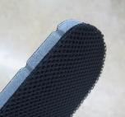
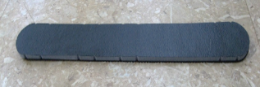

表側
裏側

②マジックテープのオスとメスを下図の３ヵ所（両端と真ん中）のＶカットに合わせ
全周バイヤステープで巻く。
１個のフルハーネスに肩パッドは２個使用する。
マジックテープ３ヵ所

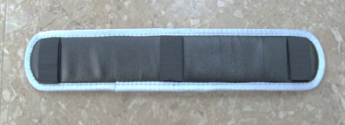

肩パッド完成

東洋物産工業株式会社 |  |  |  |  |  |  | PAGE 2/14
表題 | BIQE-12-00 フルハーネス本体組立作業標準書 |  |  |  |  | 作成日 | 2023年1月20日
 |  |  |  |  |  | 製造部
 |  |  |  |  |  | 作成者 | 森川

【使用部材】
１）表生地（ＴＰＯレザー、黒色） ２枚 |  |  |  |  | ７）縫製糸 #30(黒)
２）中パッド（L3005B 両面粘着、５㎜厚） ２枚
３）裏生地（ダブルラッセル、黒色） ２枚
４)マジックテープ（オス、２５㎜幅） ５５㎜ｶｯﾄ×３本
５)マジックテープ（メス、２５㎜幅） ５５㎜ｶｯﾄ×３本
６）バイヤステープ（ﾅｲﾛﾝ綾ﾃｰﾌﾟ、黒)
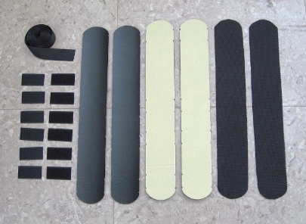

６）

３）
４）
１）
５）
２）

【組立縫製手順】
①表生地、中パッド、裏生地を張り合わせる。（※横のＶカットに合わせて貼り合わせる。）
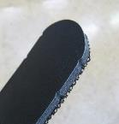
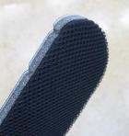

表側
裏側

②マジックテープのオスとメスを下図の３ヵ所（両端と真ん中より横の位置）のＶカットに合わせ
全周バイヤステープで巻く。
１個のフルハーネスに腿パッドは２個使用する。
マジックテープ３ヵ所

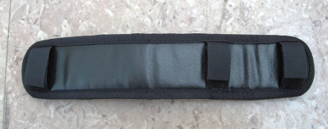

腿パッド完成

東洋物産工業株式会社 |  |  |  |  |  |  | PAGE 3/14
表題 | BIQE-12-00 フルハーネス本体組立作業標準書 |  |  |  |  | 作成日 | 2023年1月20日
 |  |  |  |  |  | 製造部
 |  |  |  |  |  | 作成者 | 森川

【使用部材】
１）30㎜幅ナイロンベルト 400㎜カット×１本
２）30㎜幅ナイロンベルト 245㎜カット×１本
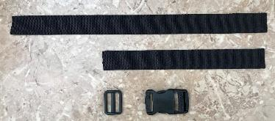
３）ワンタッチバックル（LB-30R） １個
１）
４)日の字送り（LA-30T） １個
５）縫製糸 ＃２０（白）
２）

４）
３）
３）

【組立縫製手順】
①下図の寸法に合わせワンタッチバックル、日の字送りを通して縫製する。
（※縫製パターン、縫製位置は下図参照）
（※縫製ピッチは３㎜とする。縫製糸は#20(白)を使用する。）

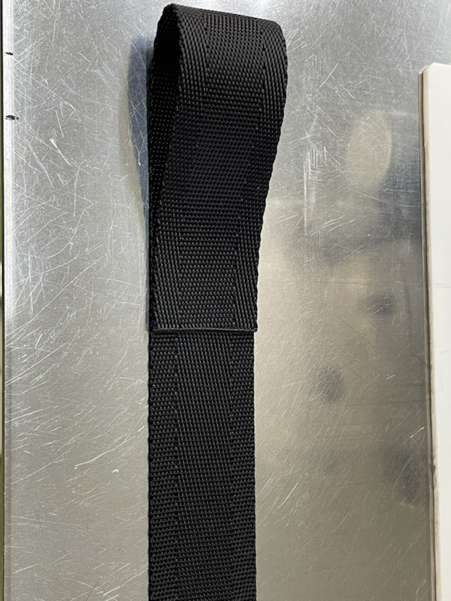
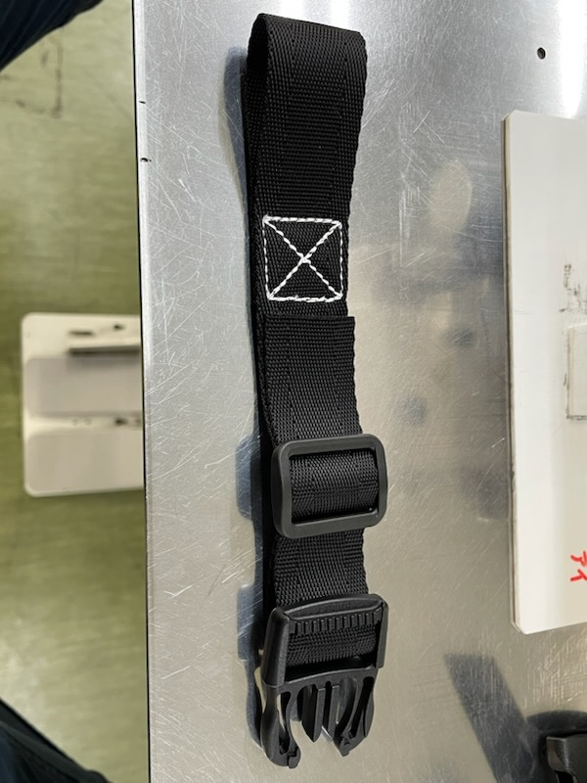
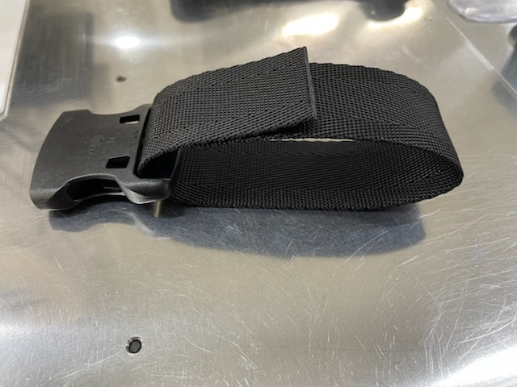
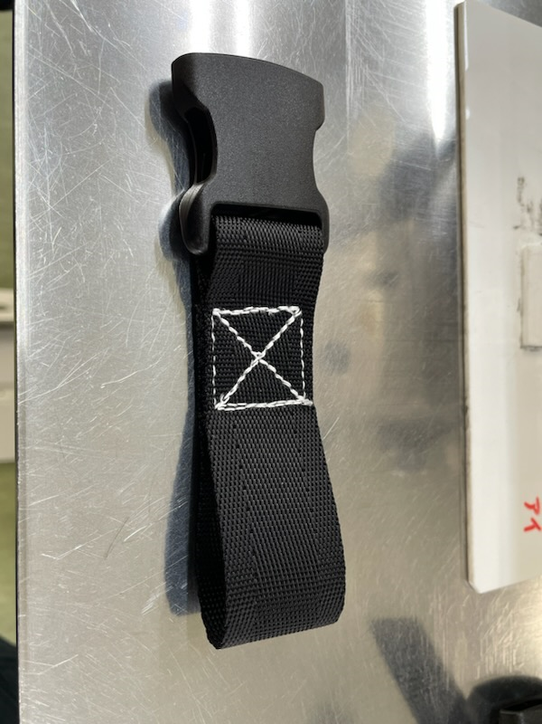

裏側に向けて折り、
表に直して縫製
裏側に向けて折り、
表に直して縫製

 | 右腰ベルトに通す側 |  |  |  | 左腰ベルトに通す側
完成品
抜け止めは後で
まとめて行います

東洋物産工業株式会社 |  |  |  |  |  |  | PAGE 4/14
表題 | BIQE-12-00 フルハーネス本体組立作業標準書 |  |  |  |  | 作成日 | 0
 |  |  |  |  |  | 製造部
 |  |  |  |  |  | 作成者 | 森川

【使用部材】
１）25㎜幅ベルト（5001ﾀｲｶﾞｰﾄﾞ用ﾍﾞﾙﾄ） 400㎜カット×１本
２）25㎜幅ベルト（5001ﾀｲｶﾞｰﾄﾞ用ﾍﾞﾙﾄ） 245㎜カット×１本
３）ワンタッチバックル（OTB28-BK） １個
４)日の字送り（T25） １個
１）
５）縫製糸 ＃２０（白）

４）
３）
２）

【組立縫製手順】
①下図の寸法に合わせワンタッチバックル、日の字送りを通して縫製する。
（※縫製パターン、縫製位置は下図参照）
（※縫製ピッチは３㎜とする。縫製糸は#20(白)を使用する。）

表側

裏側

胸ベルト完成

東洋物産工業株式会社 |  |  |  |  |  |  | PAGE 5/14
表題 | BIQE-12-00 フルハーネス本体組立作業標準書 |  |  |  |  | 作成日 | 0
 |  |  |  |  |  | 製造部
 |  |  |  |  |  | 作成者 | 森川
【使用部材】
１）肩バックル（黒） ４個 |  |  |  | ９）フルハーネス用ベルト通し ８個
２）腿バックルA(オス,黒) ２個 |  |  |  | １０）胸ベルト（ﾜﾝﾀｯﾁﾊﾞｯｸﾙ付き） １個
３）腿バックルＢ（メス,黒） ２個 |  |  |  | １１）背中Ｄ環止めパット １個
４）腿ワンタッチバックル(オス,アルミ） ２個 |  |  |  | １２）腰部パッド ２個
５）腿ワンタッチバックル(メス，アルミ) ２個 |  |  |  | １３）臀部パッド 1個
６）肩ベルト 通常サイズ：１４２０㎜ｶｯﾄ×２本 |  |  |  | １４）Ｄ環（Ｄ環リング付き） １個
Ｌサイズ ：１５2０㎜ｶｯﾄ×２本 |  |  |  | １５）W環（Ｄ環リング付き） １個
７）腰ベルト 通常サイズ：１１００㎜ｶｯﾄ×２本 |  |  |  | １６）肩パッド ２個
Ｌサイズ ：１2５０㎜ｶｯﾄ×２本 |  |  |  | １７）腿パッド ２個
８）腿ベルト 通常サイズ：１１００㎜ｶｯﾄ×２本 |  |  |  | １８) フック掛け ２個
Ｌサイズ ：１1００㎜ｶｯﾄ×２本 |  |  |  | １９）縫製糸 ＃２（白）
１）
４）
６）

２）
７）
５）
３）
８）

９）
１０）

１１）
１２）
１３）
１４）
１５）
１８）

１６）
１７）

①肩ベルトに肩バックルを取り付け反対側もアイ部縫製する （2本作製）
肩バックルの反対側を縫製後、重りで潰しておくと背中D環止めパットを通しやすい。
（※縫製パターン、縫製位置は下図参照）
（※縫製ピッチは４㎜とする。縫製糸は#2(白)を使用する。）

東洋物産工業株式会社 |  |  |  |  |  |  | PAGE 6/14
表題 | BIQE-12-00 フルハーネス本体組立作業標準書 |  |  |  |  | 作成日 | 0
 |  |  |  |  |  | 製造部
 |  |  |  |  |  | 作成者 | 森川
②肩ベルトに背中Ｄ環止めパットを通す。(D環・FW環取付ける前まで)
背中Ｄ環止めUP
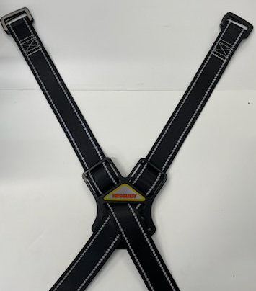
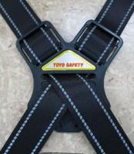

 |  |  |  | 左の肩ベルトが上に来るので 左の肩ベルトを先にパットに通す

③肩ベルトに肩パッドをマジックテープで取り付ける。（内側にオス：固いマジックテープがくるように）
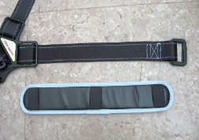
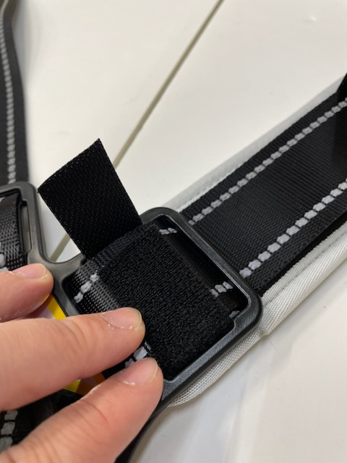

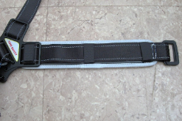
背中Ｄ環止め側は背中Ｄ環止めの
穴にマジックテープを通して止める。

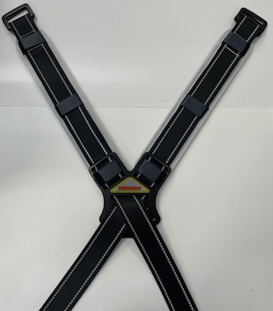
マジックテープ３ヵ所で止める。

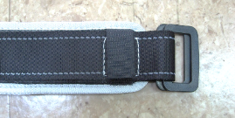

肩パッドの取り付ける位置は
縫製部分が隠れる位置取り付ける。

東洋物産工業株式会社 |  |  |  |  |  |  | PAGE 7/14
表題 | BIQE-12-00 フルハーネス本体組立作業標準書 |  |  |  |  | 作成日 | PAGE 6/14
 |  |  |  |  |  | 製造部
 |  |  |  |  |  | 作成者 | 森川
④続けて肩ベルトにＤ環又はＷ環を通し、背中D環止めパットを最後まで通す
（FGH-55,FGH-166Hの場合はＤ環、FGH-133の場合はＷ環を通すこと。）
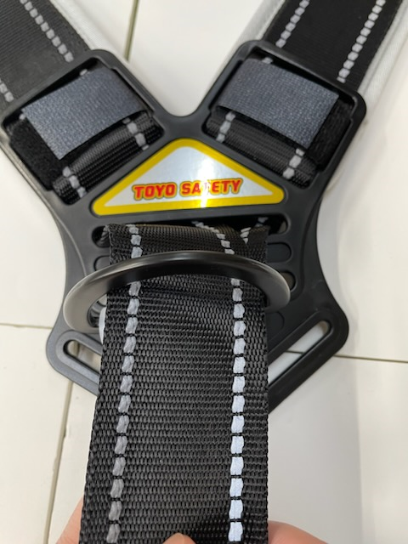
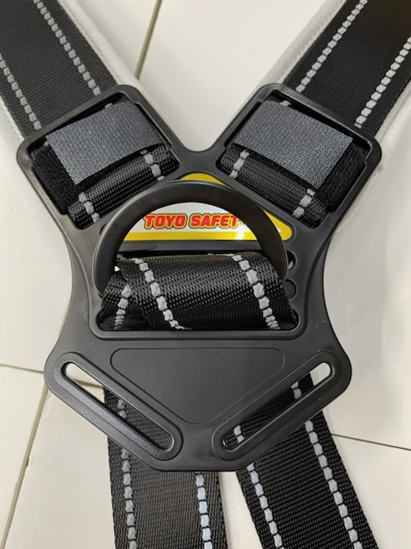

Ｄ環を固定する為に上から
Ｄ環を通す

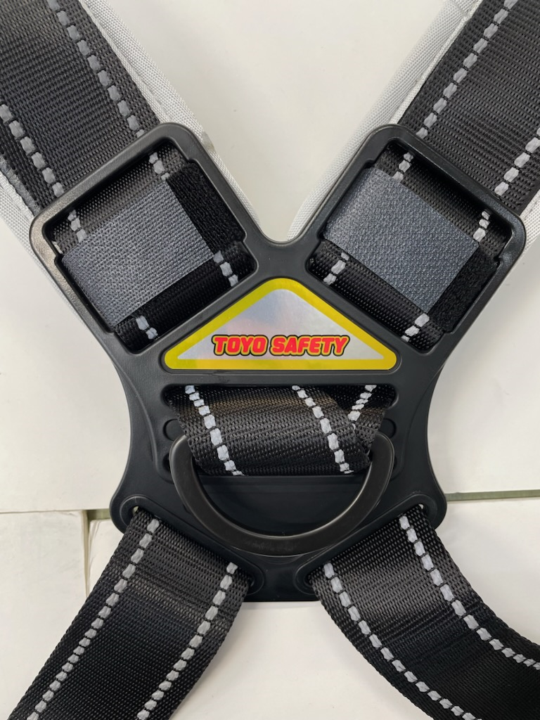
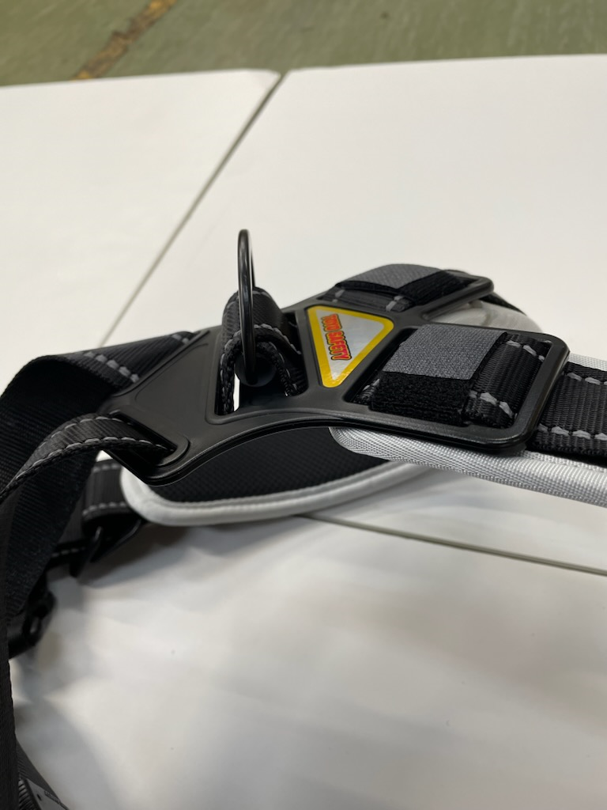

下からベルトを通す

⑤続けて肩ベルトに腰部パッドを通す。

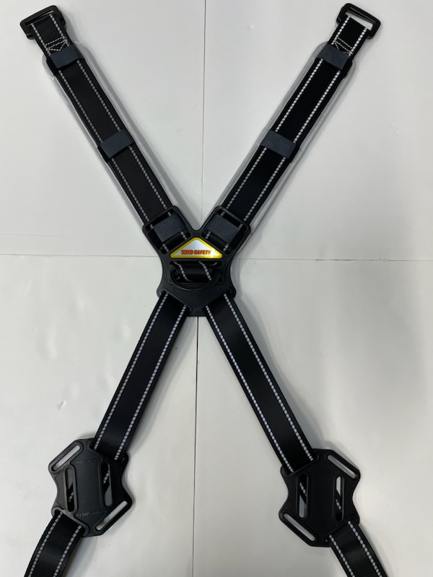
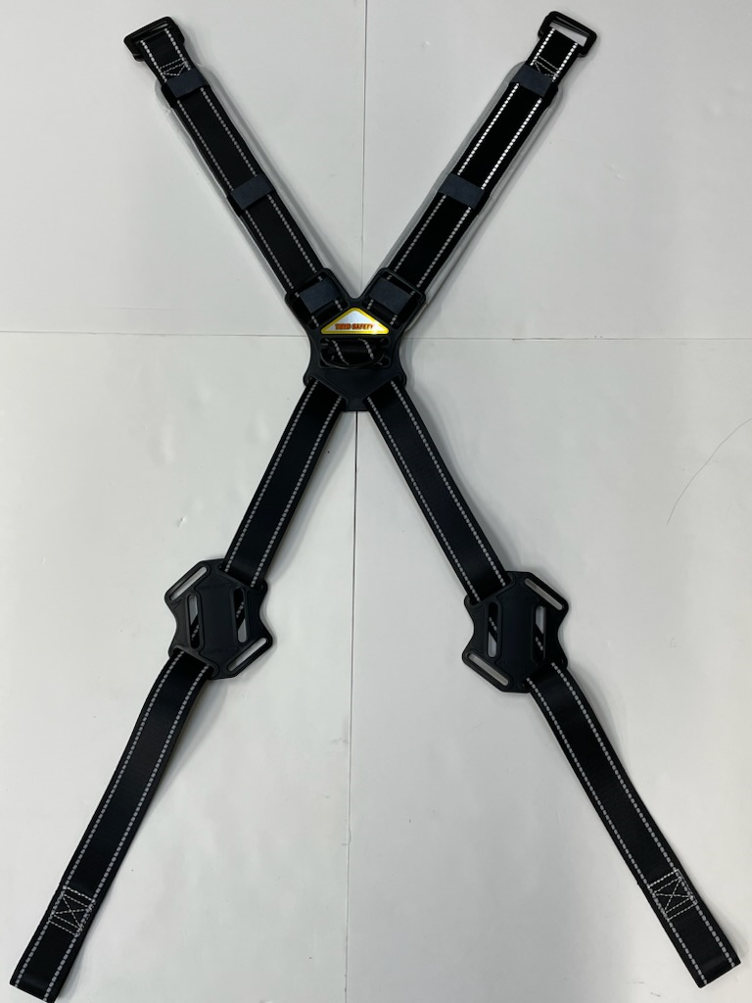

東洋物産工業株式会社 |  |  |  |  |  |  | PAGE 8/14
表題 | BIQE-12-00 フルハーネス本体組立作業標準書 |  |  |  |  | 作成日 | PAGE 7/14
 |  |  |  |  |  | 製造部
 |  |  |  |  |  | 作成者 | 森川
⑥腿ベルトに腿バックルＢ(メス)又は腿ワンタッチバックル(オス)を取り付け縫製する。
腿ベルトに腰ベルトを取り付け縫製する。 （※縫製パターン、縫製位置は下図参照）
（※FGH-55には腿バックルＢ（メス,黒）を
FGH-133,FGH-166Hには腿ﾜﾝﾀｯﾁﾊﾞｯｸﾙ（オス,差す側）を腿ベルトに取り付ける。）
（※腰ベルトの取り付け位置は右太腿用と左太腿用で向きが変わるので充分注意すること。）

腿バックルＢ（メス）（黒）又は 腿ワンタッチバックル（オス）（差す側）

ワンタッチの場合
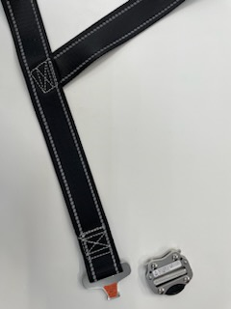
左足
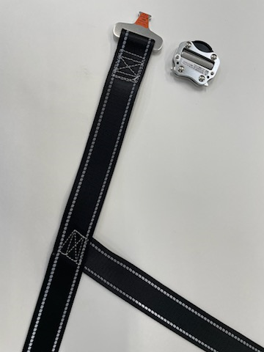
右足

⑧腿ベルトに腿パッドをマジックテープで取り付ける。
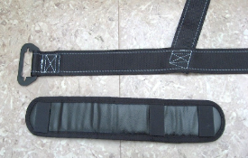
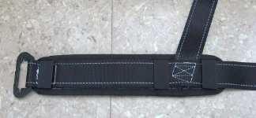

マジックテープ３ヵ所で止める。

東洋物産工業株式会社 |  |  |  |  |  |  | PAGE 9/14
表題 | BIQE-12-00 フルハーネス本体組立作業標準書 |  |  |  |  | 作成日 | 0
 |  |  |  |  |  | 製造部
 |  |  |  |  |  | 作成者 | 森川
⑦腿ベルトにベルト通し(２個)，腰ベルト，腿バックルＡ（オス）又は腿ﾜﾝﾀｯﾁﾊﾞｯｸﾙ（メス）の順に通し
ベルトを折り返してから再度ベルト通しに通す。
（※FGH-55は腿バックルＡ（黒）、FGH-133,FGH-166Hに腿ﾜﾝﾀｯﾁﾊﾞｯｸﾙ（メス,銀）を腿ベルトに通す）
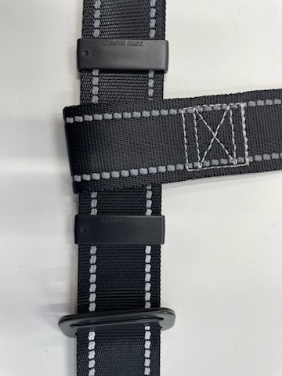
右足側
肩ベルト
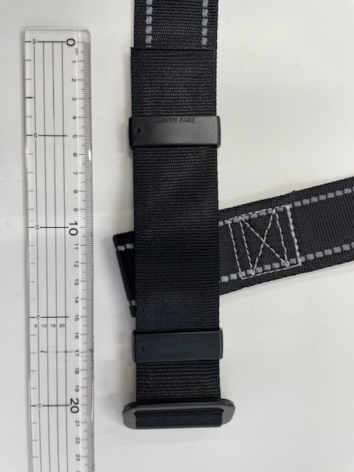
腿ベルト
TOYO SAFETY

フルハーネス用
ベルト通し×２
腿バックルA（黒）又は腿ワンタッチバックル（オス・銀）

フルハーネス用ベルト通しの刻印が表向き、文字の頭が腿バックルAに向くように
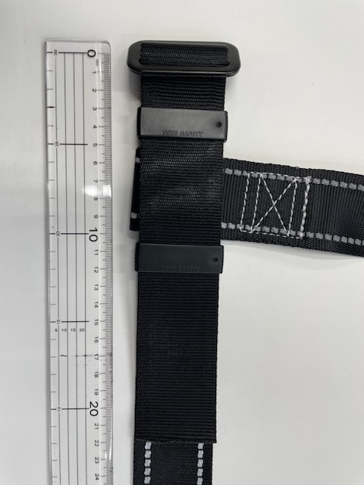
左足側

上記の部品を全て通した後の折り返し寸法
（腿部バックルA～ベルトの端まで）
２０～２２㎝に収まるようにする。

⑧腰ベルトに臀部パッドを通す。
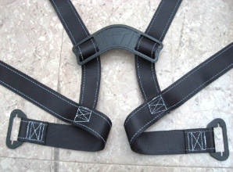
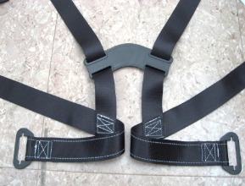
表側
裏側

臀部パッド

⑨続けて腰ベルトを腰部パッドに通す。
（※通す順番、向き、方向には充分注意すること。見本を参照すること。）
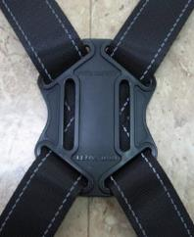
表側
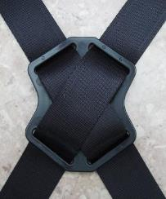
裏側

東洋物産工業株式会社 |  |  |  |  |  |  | PAGE 10/14
表題 | BIQE-12-00 フルハーネス本体組立作業標準書 |  |  |  |  | 作成日 | 0
 |  |  |  |  |  | 製造部
 |  |  |  |  |  | 作成者 | 森川
⑩続けて腰ベルトにベルト通し(２個)，胸ベルト，肩バックルの順に通す。
肩バックルを折り返し通してからフック掛け，ベルト通しの順に通す。
全て通した後の肩バックルからベルトの端までの寸法が20～22㎝までに収まるようにする。
（詳細については次ページに記載）
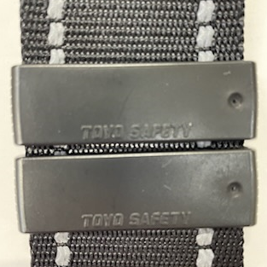
向きを揃える
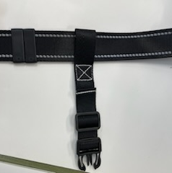
左右の付け間違い注意
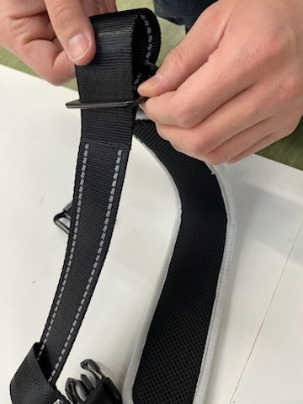
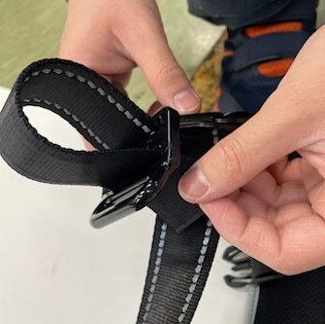

肩ベルト

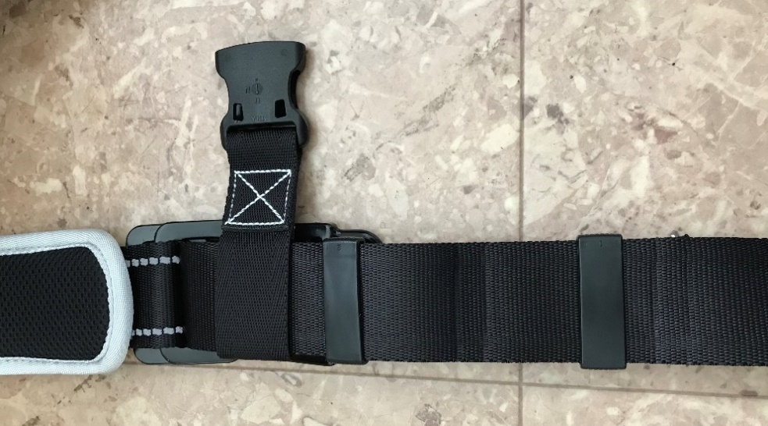
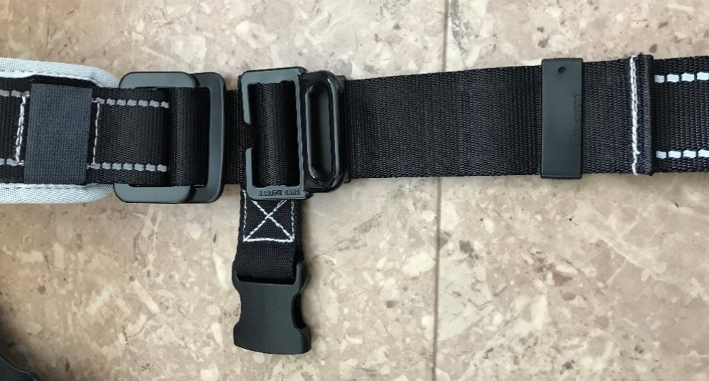
着左肩(表側)
着左肩(裏側)

肩バックル

フック掛け

胸ベルト （メス側）
ベルト止め

ベルト止め
腰ベルト

ベルト止め
【通し方】
横から見た図
フック掛け
肩バックル
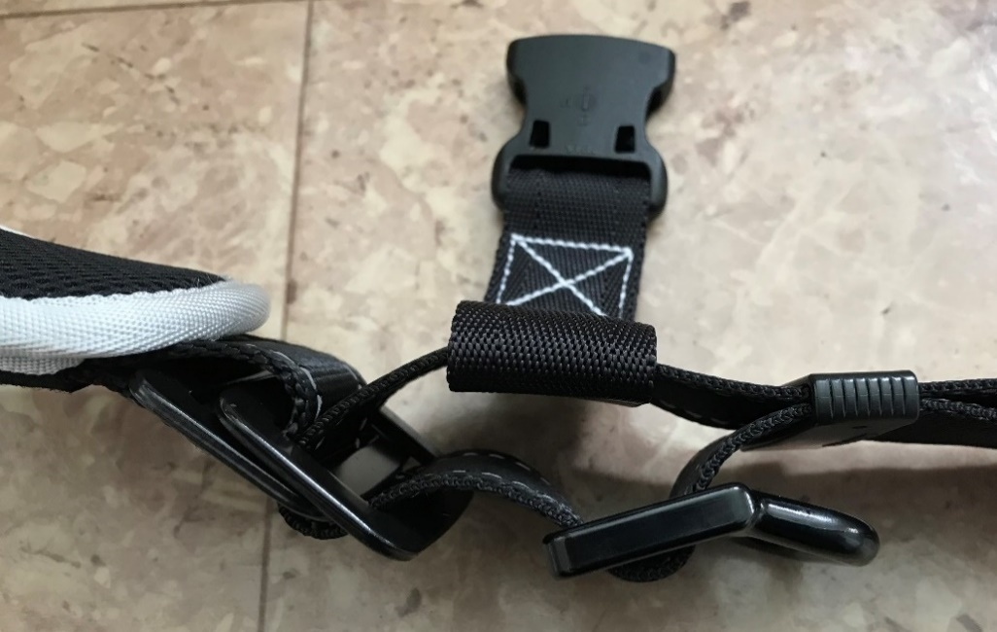

肩ベルト

ベルト止め

胸ベルト
腰側
肩側

東洋物産工業株式会社 |  |  |  |  |  |  | PAGE 11/14
表題 | BIQE-12-00 フルハーネス本体組立作業標準書 |  |  |  |  | 作成日 | 0
 |  |  |  |  |  | 製造部
 |  |  |  |  |  | 作成者 | 森川
⑪腰ベルト（肩バックル通した箇所）、腿ベルト（腿バックルAを通した箇所）、
胸ベルトの抜け止め縫製を行う。（計５か所）
（※縫製ピッチは３㎜とする。縫製糸は#20(白)を使用する。）

【フルハーネス本体 チェック項目】
肩調節部
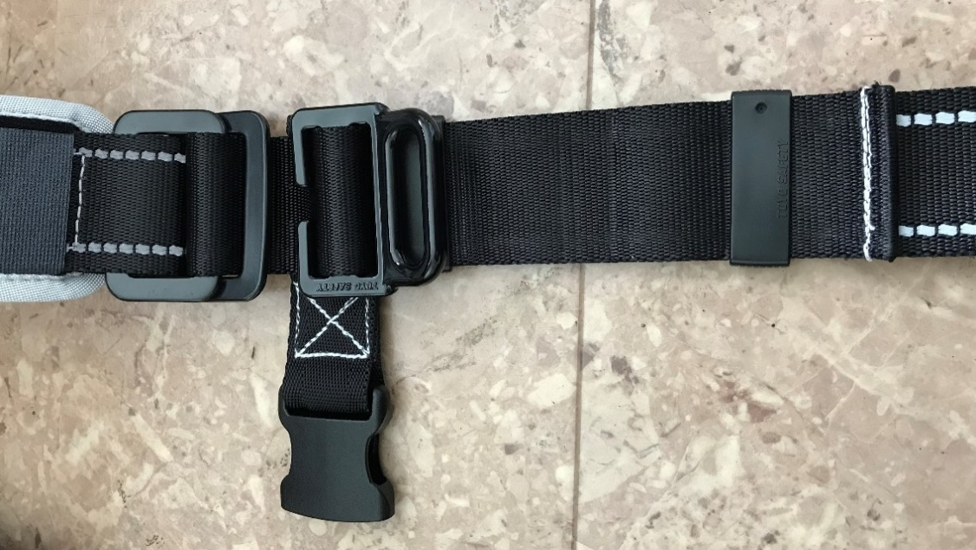

胸ベルト，フック掛け，ベルト止めの位置は
右図の位置に取付ける。
（ベルト止めは刻印の向きに注意すること。）

フック掛け

18㎝～22㎝
ベルト止め

ベルト止め

腿調節部
腰ベルト，腿バックルA(オス)，ベルト止めの位置は
下図の位置に取付ける。
（ベルト止めは刻印の向きに注意すること。）
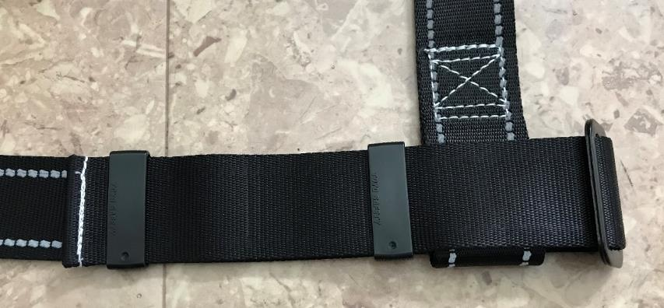

ベルト止め
間隔を空ける

18㎝～22㎝

 |  | ※各部品は、左右対称の位置に合わせる。

東洋物産工業株式会社 |  |  |  |  |  |  | PAGE 12/14
表題 | BIQE-12-00 フルハーネス本体組立作業標準書 |  |  |  |  | 作成日 | 0
 |  |  |  |  |  | 製造部
 |  |  |  |  |  | 作成者 | 森川

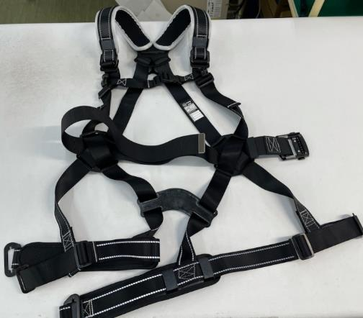
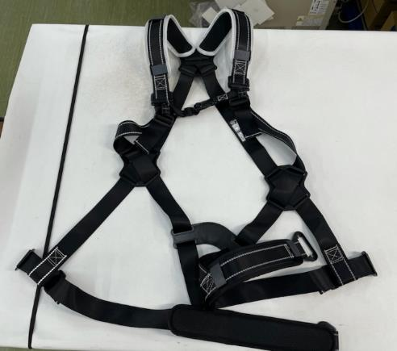

取付け方が間違っている。

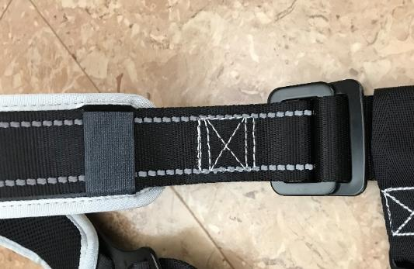


位置がズレている。



通し方が間違っている。

東洋物産工業株式会社 |  |  |  |  |  |  | PAGE 13/14
表題 | BIQE-12-00 フルハーネス本体組立作業標準書 |  |  |  |  | 作成日 | 0
 |  |  |  |  |  | 製造部
 |  |  |  |  |  | 作成者 | 森川




ベルトを通していない。




隙間が小さい。

東洋物産工業株式会社 |  |  |  |  |  |  | PAGE 14/14
表題 | BIQE-12-00 フルハーネス本体組立作業標準書 |  |  |  |  | 作成日 | 0
 |  |  |  |  |  | 製造部
 |  |  |  |  |  | 作成者 | 森川
背中Ｄ環止め
完成
肩ベルト

肩パッド
Ｄ環又はＷ環
肩バックル
胸ベルト （メス側）
胸ベルト （オス側）

フック掛け

腰ベルト
ベルト止め

腰部パッド
臀部パッド

ベルト止め

腿バックル(黒)又は
腿ﾜﾝﾀｯﾁﾊﾞｯｸﾙ（アルミ）
腿ベルト
腿パッド

※各部材が正しく通っているか、
抜けている部材がないか、
向き方向が合っているか確認すること。

 | 品番 |  | Ｄ環又はＷ環 |  | 腿バックル（黒）又は 腿ﾜﾝﾀｯﾁﾊﾞｯｸﾙ（アルミ）

 | FGH-55 |  | Ｄ環 |  | 腿バックル（黒）
 | FGH-133 |  | Ｗ環 |  | 腿ﾜﾝﾀｯﾁﾊﾞｯｸﾙ（アルミ）
 | FGH-166H |  | Ｄ環 |  | 腿ﾜﾝﾀｯﾁﾊﾞｯｸﾙ（アルミ）

